2021_data
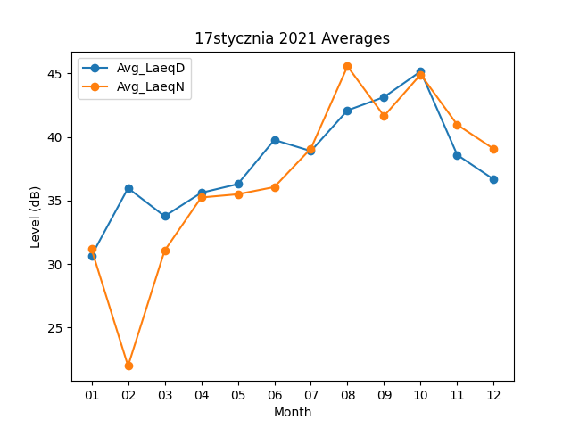
Month | Avg_LaeqD | Avg_LaeqN
01 | 30.661290323 | 31.183870968
02 | 35.975 | 21.989285714
03 | 33.770967742 | 31.064516129
04 | 35.61 | 35.24
05 | 36.293548387 | 35.496774194
06 | 39.77 | 36.063333333
07 | 38.893548387 | 39.096774194
08 | 42.093548387 | 45.558064516
09 | 43.143333333 | 41.65
10 | 45.161290323 | 44.919354839
11 | 38.593333333 | 40.966666667
12 | 36.661290323 | 39.058064516

